상품제안서
영국R. 스타크 IH 무쇠주물냄비 베이비웍 22cm | 상품코드: S45532

 |  |  |  |  |  |  | 02-713-8555 | www.synergygift.co.kr
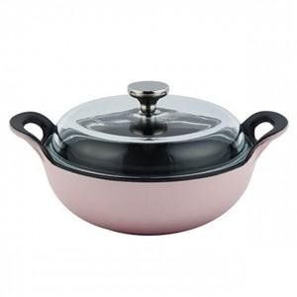

【상세/제작정보】

【인쇄/포장옵션】 | 스티커 / 포장불가능

【공급단가】 | 수량 | 20~ | 50~ | 100~ | 300~ | 500~
*VAT별도 | 단가 | 28,440원 | 27,550원 | 26,200원 | 25,530원 | 25,080원

【상품 URL】 | https://synergygift.co.kr:443/src/goods_detail.php?gdno=45532

